封包-物件資訊
 | MSB |  |  |  |  |  |  | LSB |  | 封包資訊
 | 7 | 6 | 5 | 4 | 3 | 2 | 1 | 0 |  | ID | STD: 0x4E7 | EXT: 0x18FC290B
0 | OBJ-i class |  | OBJ-i ID |  |  |  |  |  |  | 封包長度 | 8 bytes
1 | OBJ-i conf |  |  |  |  | OBJ-i class |  |  |  | 傳送頻率 | nan
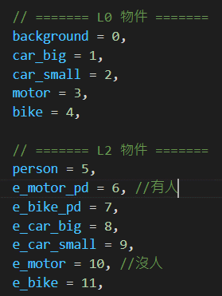
2 | OBJ-i pos_D |  |  |  |  |  | OBJ-i conf |  |  | 封包名稱 | IVA8
3 | OBJ-i pos_H |  | OBJ-i pos_D |  |  |  |  |  |  | 封包內容 | 物件的詳細資訊
4 | OBJ-i pos_H |  |  |  |  |  |  |  |  | 發送者 | IVA
5 | OBJ-i vel_D |  |  |  |  |  | OBJ-i pos_H |  |  | 備註 | 傳送完封包IVA9後會連續傳20個IVA8， 其中前物件數量個封包為有效，其餘皆為0
6 | OBJ-i vel_H |  |  | OBJ-i vel_D
7 | OBJ-i vel_H

欄位名稱 |  | 長度(bit) | 型態 | 增益值 | 補償值 | 最小值 | 最大值 | 單位 | 數值狀態表 |  |  | 備註
OBJ-i ID |  | 6 | UNS | 1 | 0 | 0 | 64 |  |  |  |  | 相同物件ID一樣，ID大小不代表封包傳送先後
OBJ-i class |  | 5 | ENUM | 1 | 0 | 0 | 32 |  | 參考右圖 |  |  | 物件種類
OBJ-i conf |  | 7 | UNS | 0.78125 | 0 | 0 | 100 |  |  |  |  | 物件信心值
OBJ-i pos_D |  | 12 | UNS | 0.03125 | 0 | 0 | 127 | m |  |  |  | 物件縱向位置
OBJ-i pos_H |  | 12 | UNS | 0.015625 | -32 | -32 | 32 | m |  |  |  | 物件橫向位置
OBJ-i vel_D |  | 11 | UNS | 0.01953125 | -20 | -20 | 20 | m/s |  |  |  | 物件縱向速度
OBJ-i vel_H |  | 11 | UNS | 0.01953125 | -20 | -20 | 20 | m/s |  |  |  | 物件橫向速度

